Feuil2
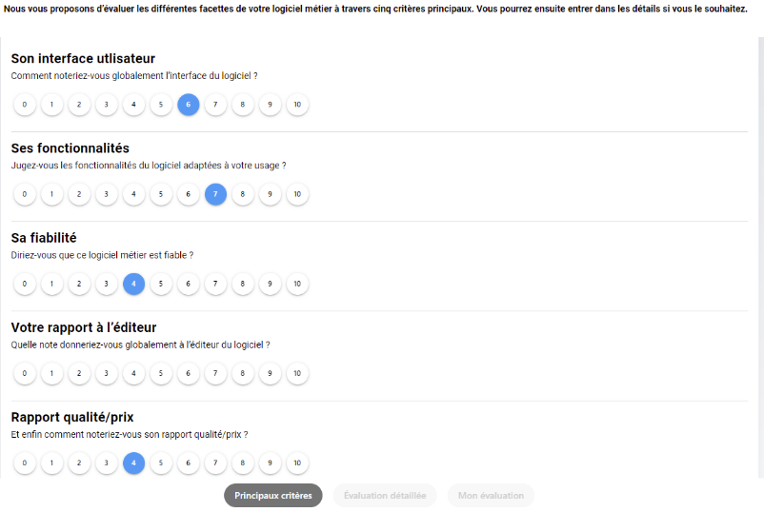

 |  | identifiantTech | NomLong | String | Devient
Évaluation générale (critères principaux)

Interface |  | 1 | Son interface utlisateur | QAl13bi1x4sUve5TmY7N | --> | 2 | Est-ce que vous jugez son interface lisible et visuellement agréable de façon générale ?
Fonctionnalités |  | 2 | Ses fonctionnalités | BXXSV5q2bSaZGrMpK57L | --> |  | idem ?
Fiabilité |  | 3 | Sa fiabilité | MsnKsAdkjimk4LsGH2dx | --> |  | idem ?
Éditeur |  | 4 | Votre rapport à l’éditeur | jLDKLVdISuaIIUSGBiWg | --> |  | idem ?
Qualité/prix |  | 5 | Rapport qualité/prix | Rapport qualité/prix | --> | 52 | Comment évalueriez-vous le rapport qualité/prix de votre logiciel ?

Critères optionnels

1. Expérience utilisateur
Intuitif |  | 6 | Intuitif | pZApRb5vYuF4f16scvHJ | --> | 38 | Pour votre remplaçant / interne de prendre en main votre logiciel ?
Pratique |  | 7 | Pratique | xtV0TVPXl9bXveQAXUIi | --> | 19 | L'accès à des données utiles (antécédents, allergies, DFG par ex) pendant votre prescription ?
Réactif |  | 8 | Réactif | Y1xy4rdYHsOamPhKsV3J | --> | 3 | Est-ce que vous diriez qu'il est rapide, "réactif" ?
Stable |  | 9 | Stable | xhvgWjQ7ZgiUo64L0SPH | --> | 43 | Est-ce que votre logiciel plante souvent ?

2. Fonctionnalités « élémentaires »
Dossier patient |  | 10 | Dossier Patient | fKHmrgyaNUHULjx525fn | --> | 9 | La saisie de vos notes de consultation ?
Prescription de médicaments |  | 11 | Prescription de médicaments | 6lQwJcIwEe2e1VwG4Epg | --> | 14 | La création d’une nouvelle ordonnance de pharmacie, avec les posologies spécifiques à sa situation ?
 | LDAP | 12 | LDAP | euEzFClPwqsjChnhCtd3 | --> | 20 | Les alertes de votre logiciel d’aide à la prescription ? (Vidal, BCB, Synapse…) ?
 | Modèles de prescription | 13 | Modèles de prescription | UvKNO6Ia2pWwsuchxhOm | --> | 15 | Les modèles d’ordonnances, s'ils existent ?
 | Signature | 14 | Signature | CqeCBhtwd0kJEyhSxvtS
Prescription autres |  | 15 | Prescription autres | g2ExXymmThwM81e88vZG | --> | 22 | La prescription d’examens complémentaires ou de soins paramédicaux ?
 | Modèles de prescription | 16 | Modèles de prescription | 3SeZN7OymhsfPApyprtk | --> | 21 | Les modèles de certificats, d'attestations ou de courriers-types ?
Courriers |  | 17 | Gestion des courriers | rqHquf38HCrl9MZPY73C | --> | 8 | La numérisation et/ou le classement des documents (courriers, résultats…) au bon endroit ?
 | Edition | 18 | Edition | ITg3nUT9kJVyBGLHtREQ | --> | 26 | La rédaction d’un courrier d’adressage pour un avis extérieur ?
 | Réception | 19 | Réception | IO9GZH10h3B3VOaSAub9
Importation des résultats |  | 20 | Importation des résultats | i5zYCB0THnVUS1uQDPON | --> | 36 | La récupération et le classement des résultats biologiques et/ou radiologiques (Hprim, CDA...) ?
Module de Télétransmission |  | 21 | Module de télétransmission | g900ryd24N9ajFcFS09L | --> | 35 | Le module de télétransmission et de vérification / relance des retours « Noémie » ?
Carnet adresse |  | 22 | Carnet d’adresses | BOxekPXexyuk2lIKZv6l | --> | 28 | La gestion du carnet d’adresse, s’il existe au sein de votre logiciel ?
Module de comptabilité |  | 23 | Module de comptatibilité | WjGutZdxFPsog9JJkyKE | --> | 34 | Le module de comptabilité, si votre logiciel le permet ?
Sauvegarde |  | 24 | Sauvegarde | RHyxJyebPbpYHwDp9bTw | --> | 46 | Comment évalueriez-vous les modalités de conservation et de sécurisation de vos données ? (0 si vous ne savez pas)
MAJ |  | 25 | Mise à jour | E74gXpXOJDCNdU6H2JKc | --> | 47 | Comment évalueriez-vous la stratégie de mise à jour de votre logiciel ?

3. Fonctionnalités « avancées »
Messagerie interne |  | 26 | Messagerie interne | 6QxG6npbviw0phomrY6S | --> | 23 | L'envoi d'un message à votre collègue au sein du cabinet via le logiciel ?
Intégration d’un agenda natif / externe |  | 27 | Intégration d’un agenda natif / externe | UYCoQc6iXQD8RqlaEMdq | --> | 4 | Si votre agenda est intégré ou interfacé à votre logiciel, trouvez-vous cela pratique et bien fait ?
Moteur de recherche interne multicritères |  | 28 | Moteur de recherche interne multicritères" | gy6E76ougY8BuiTgxBpZ | --> | 39 | D’aller chercher quels patients sont possiblement concernés par une nouvelle recommandation ? (recherche de type « lister les diabétiques de moins de 65 ans n'ayant pas eu de bilan depuis 1 an »)
Modèles de consultation & saisie de données structurées |  | 29 | Modèles de consultation & saisie de données structurées | RK6VtcqlamqqOfQLjtwJ | --> | 10 | L’usage des « modèles de consultation » s'ils existent
Base de documents |  | 30 | Base de documents | HJtYSfxcecFMjfLinChA
Dictée vocale |  | 31 | Dictée vocale | GqGtJVvLzN6Whuqb5vDb | --> | 11 | Votre « IA Scribe » (le fameux « assistant virtuel » qui prend les notes à votre place) si vous en avez un ?
Gestion des droits d’accès |  | 32 | Gestion des droits d’accès | SCPZZTyVzRUfPI0vJvGk | --> | 40 | Pour votre secrétaire, interne ou remplaçant d’avoir accès à vos courriers et résultats en cas de besoin ?
Visualisation des Résultats biologiques |  | 33 | Visualisation des résultats biologiques | TcE7T0waWk9LTUrKDs8k | --> | 13 | La visualisation des examens complémentaires réalisés précédemment ? (biologie, imageries…)

4. Fonctionnalités e-santé
Téléservices AM |  | 34 | Téléservices de l’assurance maladie | OtE7WVKTHqlklKPMbK7I | --> | 31 | D’utiliser les autres téléservices le cas échéant ? (déclaration médecin traitant (DMTi), déclaration d’ALD (ALDi)…)
Intégration de la messagerie sécurisée |  | 35 | Intégration d’une messagerie sécurisée | LUjXsLL2h701yL2fwPsW | --> | 27 | Son envoi via une messagerie sécurisée (Mailiz, Apicrypt…), si besoin après recherche du correspondant dans l’annuaire ?
Signature électronique et échange de documents |  | 36 | Signature électronique et échange de documents | zhdJeq4MIbNY0SGMQFdU | --> | 17 | La facilité de signer numériquement cette ordonnance ?
Intégration des examens en consultation |  | 37 | Intégration des examens en consultation" | ecPWxGf82b5CMjwzY3Wx | --> | 12 | La facilité d’intégration de vos éventuels examens complémentaires en consultation ? (ECG, audiométrie…)
Interconnexion avec le DMP |  | 38 | Interconnexion avec le DMP | v8OaD2IMlmxyLdLxAycK | --> | 6 | La récupération des données de son Espace Santé (ex-DMP) ?
Usage en Mobilité |  | 39 | Usage en mobilité | n5xBPe5rWpFjMdDBi7H1 | --> | 33 | Si vous faites des visites à domicile. Est-ce que votre logiciel est agréable et facile à utiliser en mobilité ?
Interopérabilité |  | 40 | Interopérabilité | YtRb9V7ND7SVzir5QOVs | --> | 29 | Le demande et/ou réintégration d’une téléexpertise via votre logiciel, si vous en faites ?
Module pour objets médicaux connectés |  | 41 | Module pour objets médicaux connectés | G90cCBFkqxPNiShMUg3k

5. Rapport à l’éditeur
Transparence |  | 42 | Sa transparence | adWYlABeQtQXXg1Wsa2Q | --> | 50 | Est-il facile de savoir quand et comment résilier votre logiciel en cas de besoin ?
Pratiques commerciales |  | 43 | Ses pratiques commerciales | aqE9gdklIAm8N1vBFMmq | --> | 41 | Êtes-vous satisfait des pratiques commerciales de votre éditeur ? (avant-vente, sollicitations, compensations par ex.)
SAV accessible |  | 44 | L’accessibilité de son SAV | 188wdNDHLs2a2TnFTGzh | Fusion ? --> | 44 | Quand vous avez un problème, pouvez-vous compter sur le SAV ?
SAV qualité |  | 45 | La qualité des réponses du SAV | 3vfZnnOgGswPf1f0bpbU
Formation initiale |  | 46 | La formation initiale | Yz4UJ0eCWwY3AtQMxB3H | Fusion ? --> | 48 | Comment évalueriez-vous la formation initiale et continue sur l'utilisation de votre logiciel, et l'accessibilité de sa documentation le cas échéant ?
Formation continue |  | 47 | La formation continue | 5BWcCOEKhIR87s7zmALi
L'écoute et l'intégration de vos besoins professionnels |  | 48 | L'écoute et l'intégration de vos besoins professionnels | ds3K3lZ1YExii9uW5GJF | --> | 49 | Avez-vous l'impression que vos besoins sont pris en considération, ou que l'éditeur avance de son côté sans tenir compte de l’avis de ses utilisateurs ?
NPS |  | 49 | Votre appréciation | AqwLkJRYY6IFNnHiPoYT | --> | 54 | Recommanderiez-vous ce logiciel à vos collègues ?

 |  |  |  |  |  |  | NOUVEAUX ITEMS
 |  |  |  |  | Connexion | 1 | Est-ce que la connexion à votre logiciel est facile ?
 |  |  |  |  | INS | 5 | Qualification de l’INS (Identifiant National de Santé) ?
 |  |  |  |  | ATCD | 7 | La création de nouveaux antécédents au sein de votre logiciel ?
 |  |  |  |  | Ordonum | 16 | La facilité de faire une ordonnance numérique ?
 |  |  |  |  | Envoi DMP | 18 | L’envoi dans le DMP/ENS du patient ?
 |  |  |  |  | Pluripro | 24 | Le partage (ou masquage) certains éléments de votre dossier avec votre collègue ou en pluriprofessionnalité ?
 |  |  |  |  | Staff | 25 | L’organisation d’une réunion/staff mono ou pluridisciplinaire et la réintégration de ses conclusions ?
 |  |  |  |  | AAT | 30 | D’utiliser le téléservice « arrêt de travail » (AATi) de l’Assurance-Maladie intégré dans votre logiciel, s'il existe ?
 |  |  |  |  | FSE | 32 | De faire une feuille de soins électronique de façon générale ? (en dégradé, en tiers payant, en AT…)
 |  |  |  |  | Rempla | 37 | De créer un profil utilisateur pour votre remplaçant / interne ?
 |  |  |  |  | Import | 42 | Si vous avez été concerné, avez-vous pu récupérer les données de votre ancien logiciel de façon acceptable ?
 |  |  |  |  | Comm | 45 | Trouvez-vous la stratégie de communication de votre éditeur adaptée ? (en cas de nouveauté, de panne, etc.)
 |  |  |  |  | Tarif | 51 | Comment évaluez-vous la politique tarifaire ? (abonnements, packs, options, licences, MAJ...)
 |  |  |  |  | Efficience | 53 | Estimez-vous que votre logiciel vous fait globalement perdre ou gagner du temps (de 0 à 10) ?

